Sayfa1
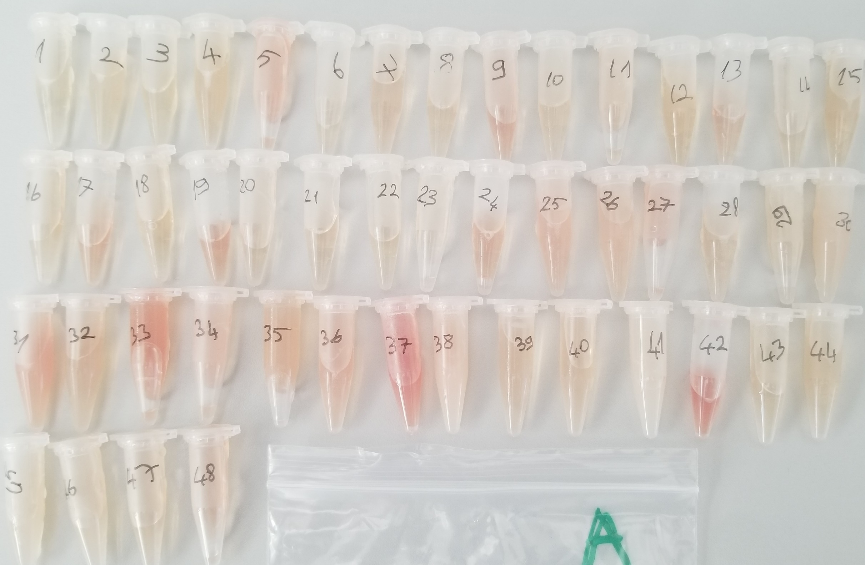
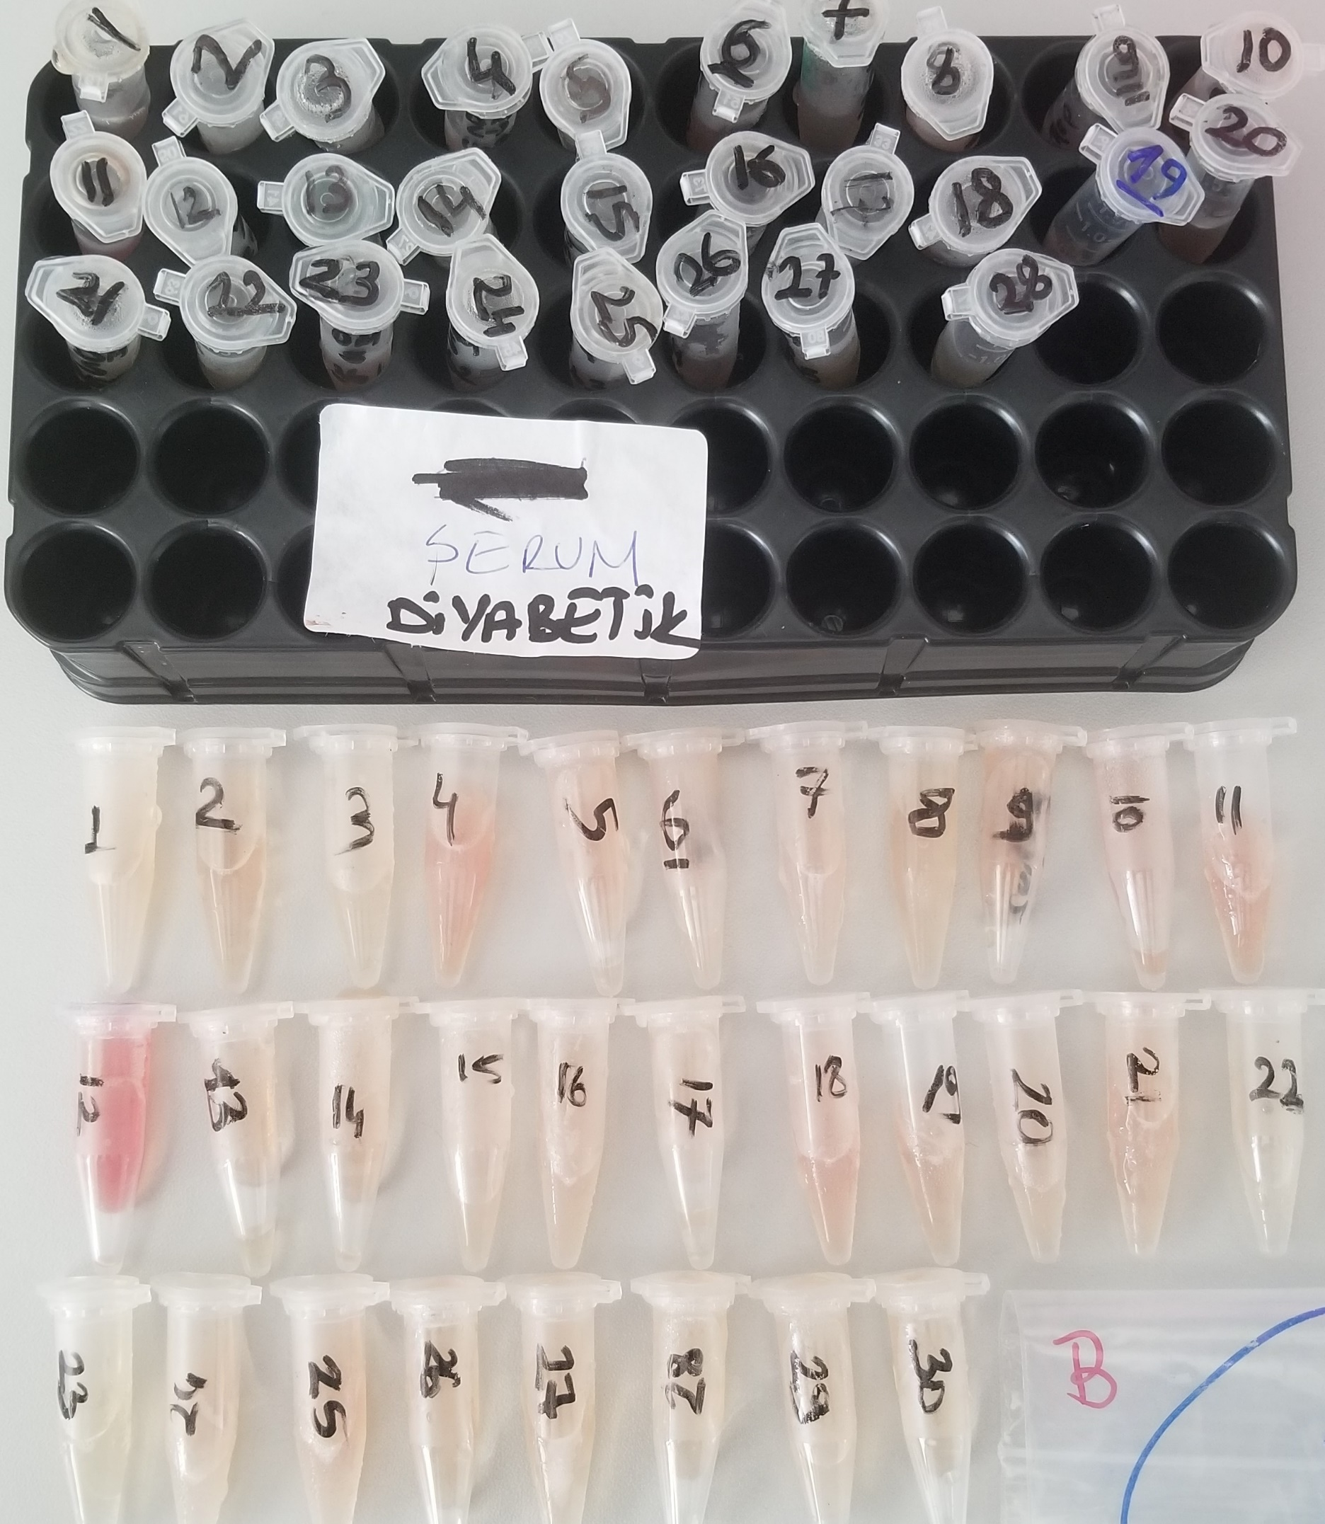
Numune Adı | TAS (mmol/L) | TOS(µmol/L) | OSI | Glukoz(mg/dL) | AST (U/L) | ALT(U/L) | HDL(mg/dL) | LDL(mg/dL) | Trigliserid(mg/dL) | Total Koles. (mg/dL)
(A Grubu)Numune-1 | 1.69 | 5.98 | 0.35 |  | 187 | 66 | 50 | 13 | 50 | 34
(A Grubu)Numune-2 | 1.6 | 5.41 | 0.34 |  | 160 | 61 | 43 | 13 | 102 | 34
(A Grubu)Numune-3 | 1.73 | 4.38 | 0.25 |  | 172 | 53 | 40 | 12 | 96 | 32
(A Grubu)Numune-4 | 1.77 | 7.77 | 0.44 |  | 212 | 55 | 35 | 13 | 88 | 30
(A Grubu)Numune-5 | 1.77 | 18.59 | 1.05 |  | 316 | 81 | 42 | 15 | 160 | 38
(A Grubu)Numune-6 | 1.61 | 8.38 | 0.52 |  | 249 | 71 | 40 | 13 | 111 | 36
(A Grubu)Numune-7 | 1.64 | 6.77 | 0.41 |  | 202 | 78 | 33 | 9 | 48 | 25
(A Grubu)Numune-8 | 1.63 | 6.02 | 0.37 |  | 164 | 57 | 38 | 9 | 33 | 25
(A Grubu)Numune-9 | 1.42 | 18.12 | 1.28 |  | 250 | 76 | 47 | 15 | 55 | 39
(A Grubu)Numune-10 | 1.51 | 6.43 | 0.43 |  | 133 | 66 | 37 | 12 | 75 | 33
(A Grubu)Numune-11 | 1.83 | 14.29 | 0.78 |  | 253 | 75 | 29 | 11 | 114 | 30
(A Grubu)Numune-12 | 1.76 | 6.15 | 0.35 |  | 255 | 63 | 62 | 15 | 98 | 44
(A Grubu)Numune-13 | 1.62 | 11.6 | 0.72 |  | 233 | 60 | 35 | 9 | 63 | 30
(A Grubu)Numune-14 | 1.7 | 5.1 | 0.30 |  | 123 | 76 | 52 | 13 | 80 | 37
(A Grubu)Numune-15 | 1.43 | 3.78 | 0.26 |  | 131 | 71 | 44 | 9 | 40 | 27
(A Grubu)Numune-16 | 1.44 | 4.07 | 0.28 |  | 126 | 86 | 38 | 10 | 57 | 31
(A Grubu)Numune-17 | 1.74 | 21.6 | 1.24 |  | 139 | 57 | 30 | 7 | 38 | 24
(A Grubu)Numune-18 | 1.53 | 6.19 | 0.40 |  | 160 | 69 | 44 | 12 | 36 | 31
(A Grubu)Numune-19 | 1.4 | 19.39 | 1.39 |  | 175 | 56 | 41 | 10 | 61 | 32
(A Grubu)Numune-20 | 1.28 | 5.92 | 0.46 |  | 179 | 53 | 32 | 9 | 37 | 23
(A Grubu)Numune-21 | 1.61 | 6.86 | 0.43 |  | 131 | 42 | 61 | 13 | 51 | 39
(A Grubu)Numune-22 | 1.64 | 3.58 | 0.22 |  | 163 | 47 | 34 | 7 | 25 | 20
(A Grubu)Numune-23 | 1.66 | 1.11 | 0.07 |  | 133 | 59 | 28 | 8 | 52 | 24
(A Grubu)Numune-24 | 1.53 | 12.7 | 0.83 |  | 102 | 44 | 41 | 11 | 90 | 37
(A Grubu)Numune-25 | 1.39 | 10.64 | 0.77 |  | 125 | 67 | 60 | 13 | 115 | 52
(A Grubu)Numune-26 | 1.37 | 8.65 | 0.63 |  | 115 | 65 | 63 | 12 | 104 | 49
(A Grubu)Numune-27 | 1.68 | 18.22 | 1.08 |  | 212 | 75 | 44 | 10 | 118 | 45
(A Grubu)Numune-28 | 1.37 | 6.92 | 0.51 |  | 204 | 58 | 50 | 11 | 66 | 40
(A Grubu)Numune-29 | 1.5 | 4.8 | 0.32 |  | 96 | 87 | 75 | 17 | 104 | 59
(A Grubu)Numune-30 | 1.3 | 5.25 | 0.40 |  | 275 | 67 | 38 | 12 | 199 | 48
(A Grubu)Numune-31 | 1.75 | 22.23 | 1.27 |  | 297 | 81 | 49 | 17 | 133 | 56
(A Grubu)Numune-32 | 1.47 | 9.18 | 0.62 |  | 253 | 70 | 30 | 9 | 147 | 36
(A Grubu)Numune-33 | 2.67 | 19.44 | 0.73 |  | 326 | 82 | 45 | 12 | 133 | 47
(A Grubu)Numune-34 | 2.56 | 15.42 | 0.60 |  | 236 | 71 | 36 | 9 | 138 | 43
(A Grubu)Numune-35 | 2.27 | 7.76 | 0.34 |  | 247 | 90 | 33 | 8 | 138 | 38
(A Grubu)Numune-36 | 2.54 | 14.3 | 0.56 |  | 104 | 49 | 40 | 12 | 132 | 46
(A Grubu)Numune-37 | 2.6 | 29.43 | 1.13 |  | 612 | 150 | 82 | 20 | 126 | 74
(A Grubu)Numune-38 | 2.59 | 4.45 | 0.17 |  | 199 | 73 | 14 | 12 | 301 | 54
(A Grubu)Numune-39 | 2.23 | 6.83 | 0.31 |  | 201 | 53 | 55 | 13 | 71 | 41
(A Grubu)Numune-40 | 2.35 | 5.61 | 0.24 |  | 433 | 93 | 83 | 17 | 87 | 57
(A Grubu)Numune-41 | 2.44 | 3.62 | 0.15 |  | 124 | 42 | 16 | 8 | 233 | 42
(A Grubu)Numune-42 | 2.71 | 38.74 | 1.43 |  | 338 | 68 | 45 | 9 | 86 | 41
(A Grubu)Numune-43 | 2.44 | 5.86 | 0.24 |  | 102 | 53 | 88 | 16 | 58 | 54
(A Grubu)Numune-44 | 2.46 | 3.96 | 0.16 |  | 164 | 62 | 54 | 10 | 95 | 40
(A Grubu)Numune-45 | 2.35 | 4.78 | 0.20 |  | 167 | 70 | 71 | 20 | 188 | 67
(A Grubu)Numune-46 | 2.34 | 6.68 | 0.29 |  | 154 | 49 | 58 | 15 | 121 | 53
(A Grubu)Numune-47 | 2.51 | 8.96 | 0.36 |  | 261 | 86 | 59 | 11 | 74 | 44
(A Grubu)Numune-48 | 2.5 | 16.49 | 0.66 |  | 263 | 74 | 37 | 8 | 127 | 37
(B Grubu) Diyabetik-1 | 2 | 14.52 | 0.73 | 645 | 210 | 78
(B Grubu) Diyabetik-2 | 1.71 | 9.5 | 0.56 | 682 | 196 | 98
(B Grubu) Diyabetik-3 | 1.51 | 10.51 | 0.70 | 678 | 194 | 105
(B Grubu) Diyabetik-4 | 1.58 | 17.36 | 1.10 | 389 | 153 | 64
(B Grubu) Diyabetik-5 | 1.8 | 17.62 | 0.98 | 599 | 159 | 95
(B Grubu) Diyabetik-6 | 2.13 | 17.39 | 0.82 | 650 | 175 | 88
(B Grubu) Diyabetik-7 | 1.51 | 19.28 | 1.28 | 257 | 149 | 85
(B Grubu) Diyabetik-8 | 1.5 | 12.92 | 0.86 | 642 | 177 | 89
(B Grubu) Diyabetik-9 | 1.74 | 22.76 | 1.31 | 611 | 167 | 72
(B Grubu) Diyabetik-10 | 2.16 | 17.6 | 0.81 | 634 | 177 | 73
(B Grubu) Diyabetik-11 | 2.1 | 40.93 | 1.95 | 635 | 200 | 78
(B Grubu) Diyabetik-12 | 1.76 | 17.25 | 0.98 | 696 | 230 | 118
(B Grubu) Diyabetik-13 | 1.67 | 3.27 | 0.20 | 775 | 158 | 46
(B Grubu) Diyabetik-14 | 1.37 | 4.46 | 0.33 | 604 | 169 | 55
(B Grubu) Diyabetik-15 | 1.73 | 14.9 | 0.86 | 646 | 134 | 99
(B Grubu) Diyabetik-16 | 1.79 | 34.69 | 1.94 | 636 | 129 | 66
(B Grubu) Diyabetik-17 | 1.83 | 17.13 | 0.94 | 572 | 134 | 103
(B Grubu) Diyabetik-18 | 1.62 | 17.3 | 1.07 | 664 | 136 | 69
(B Grubu) Diyabetik-19 | yetersiz numune | yetersiz numune | #VALUE! | 356 | 271 | 86
(B Grubu) Diyabetik-20 | 1.84 | 11.56 | 0.63 | 482 | 165 | 74
(B Grubu) Diyabetik-21 | 1.9 | 10.98 | 0.58 | 579 | 141 | 62
(B Grubu) Diyabetik-22 | 1.95 | 6.03 | 0.31 | 621 | 175 | 64
(B Grubu) Diyabetik-23 | 1.38 | 16.95 | 1.23 | 581 | 169 | 49
(B Grubu) Diyabetik-24 | 1.87 | 18.49 | 0.99 | 581 | 133 | 51
(B Grubu) Diyabetik-25 | 1.87 | 13.67 | 0.73 | 647 | 156 | 70
(B Grubu) Diyabetik-26 | 1.79 | 11.31 | 0.63 | 493 | 161 | 75
(B Grubu) Diyabetik-27 | 1.55 | 9.64 | 0.62 | 594 | 178 | 58
(B Grubu) Diyabetik-28 | 1.25 | 7.28 | 0.58 | 520 | 167 | 73
(B Grubu) Kontrol-1 | 1.52 | 7.84 | 0.52 | 231 | 144 | 50
(B Grubu) Kontrol-2 | 1.78 | 12.05 | 0.68 | 348 | 129 | 49
(B Grubu) Kontrol-3 | 1.49 | 6.25 | 0.42 | 232 | 153 | 64
(B Grubu) Kontrol-4 | 1.44 | 19.42 | 1.35 | 246 | 148 | 53
(B Grubu) Kontrol-5 | 1.81 | 12.11 | 0.67 | 286 | 176 | 71
(B Grubu) Kontrol-6 | 1.81 | 9.27 | 0.51 | 194 | 149 | 56
(B Grubu) Kontrol-7 | 1.44 | 14.66 | 1.02 | 247 | 116 | 51
(B Grubu) Kontrol-8 | 1.48 | 7.84 | 0.53 | 264 | 115 | 71
(B Grubu) Kontrol-9 | 1.98 | 14.74 | 0.74 | 223 | 122 | 50
(B Grubu) Kontrol-10 | 2.15 | 29.93 | 1.39 | 253 | 154 | 44
(B Grubu) Kontrol-11 | 1.93 | 20.39 | 1.06 | 237 | 131 | 68
(B Grubu) Kontrol-12 | 2.3 | 56.65 | 2.46 | 220 | 213 | 68
(B Grubu) Kontrol-13 | 1.57 | 14.47 | 0.92 | 170 | 100 | 82
(B Grubu) Kontrol-14 | 1.44 | 12.28 | 0.85 | 246 | 96 | 58
(B Grubu) Kontrol-15 | 1.68 | 9.51 | 0.57 | 260 | 81 | 43
(B Grubu) Kontrol-16 | 1.65 | 10.55 | 0.64 | 208 | 128 | 74
(B Grubu) Kontrol-17 | 1.39 | 8.82 | 0.63 | 220 | 106 | 70
(B Grubu) Kontrol-18 | 1.67 | 18.85 | 1.13 | 234 | 136 | 60
(B Grubu) Kontrol-19 | 1.77 | 13.06 | 0.74 | 227 | 88 | 47
(B Grubu) Kontrol-20 | 1.65 | 10.91 | 0.66 | 203 | 82 | 49
(B Grubu) Kontrol-21 | 1.76 | 12.48 | 0.71 | 265 | 94 | 58
(B Grubu) Kontrol-22 | 1.76 | 3.72 | 0.21 | 248 | 106 | 57
(B Grubu) Kontrol-23 | 1.57 | 3.78 | 0.24 | 288 | 128 | 67
(B Grubu) Kontrol-24 | 1.4 | 11.33 | 0.81 | 285 | 222 | 50
(B Grubu) Kontrol-25 | 1.97 | 11.89 | 0.60 | 308 | 225 | 69
(B Grubu) Kontrol-26 | 1.66 | 10.65 | 0.64 | 209 | 124 | 89
(B Grubu) Kontrol-27 | 1.68 | 8.39 | 0.50 | 274 | 114 | 64
(B Grubu) Kontrol-28 | 1.56 | 7.73 | 0.50 | 233 | 188 | 83
(B Grubu) Kontrol-29 | 1.61 | 4.08 | 0.25 | 243 | 119 | 59
(B Grubu) Kontrol-30 | 1.79 | 6.11 | 0.34 | 386 | 106 | 54

Bu çalışmada "Relassay" marka kitler kullanılmıştır.
Kullanılan cihaz: Mindray marka BS300 model tam otomatik biyokimya cihazı

